상품제안서
타이틀리스트 투어스피드 4구 로얄케이스 (3pc) 타이틀리스트 골프공 4구 | 상품코드: F26006

 |  |  |  |  |  |  | 02-412-0044 | www.easy1.co.kr
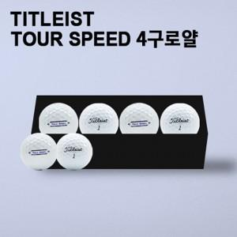

【상세/제작정보】

【인쇄/포장옵션】 | 전사 / 포장지포장

【공급단가】 | 수량 | 50~ | 100~ | 500~ | 1,000~ | 2,000~
*VAT별도 | 단가 | 26,250원 | 25,830원 | 25,200원 | 24,570원 | 24,140원

【상품 URL】 | https://dev.easy1.co.kr:443/src/goods_detail.php?gdno=26006

